Sheet1
 | MVC设计思想
软件开发的模式:
-----------------------------------
模式1(Moedl 1):
以JSP为中心.
JSP + JavaBean .
JSP的职责:
1:界面输出.
2:接受请求参数
3:调用业务方法,处理请求
4:控制界面跳转.
-----------------------------------
优势: 适用于简单的,快速开发.
劣势: 没有体现出责任分离原则.
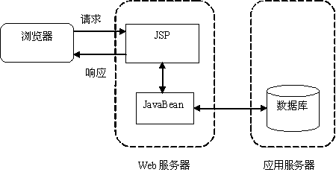

模式2(Model2):解决了Model1存在的责任不分离的问题.
以Servlet为中心(所有请求都发送给Servlet):
JSP + Servlet + JavaBean .
---------------------------------------
JSP: 界面输出.
Servlet:
1:接受请求参数
2:调用业务方法,处理请求
3:控制界面跳转.
JavaBean:
封装业务操作,可重复使用.
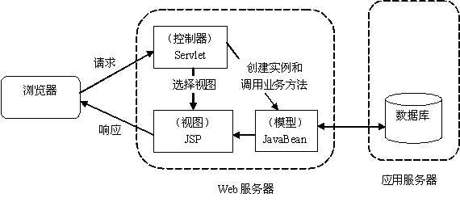

MVC模式:
目的:责任分离,把业务代码从视图中剥离出来.
早期运用于CS领域(桌面程序).
M:Model:模型对象(封装业务操作,算法,可重复使用,JavaBean).
V:View:视图(界面,JSP,HTML)
C:Controler:控制器(控制界面跳转,Servlet.)
----------------------------------------------------------
在Web中,必须先有请求,而后才有响应.
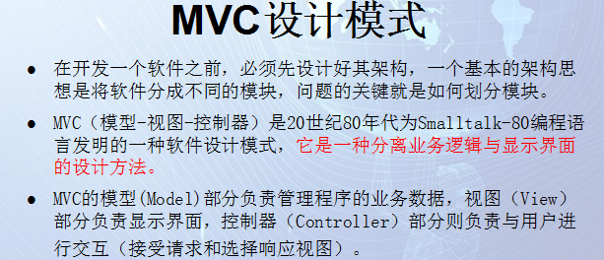

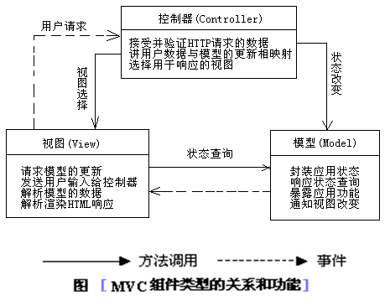

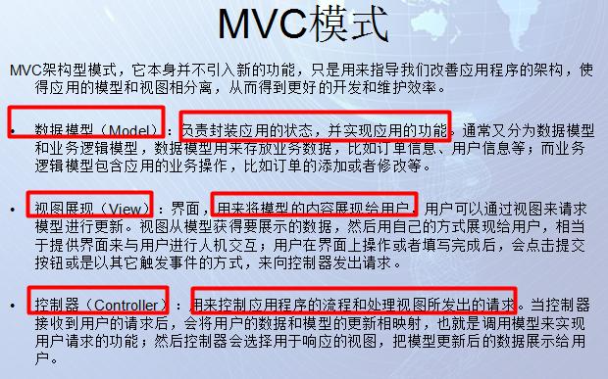

 |  | 三层架构
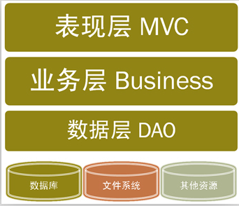
Web开发中的最佳实践:分层开发模式(技术层面的"分而治之")
JavaEE开发根据职责的纵向划分:表现层,业务层,持久层:
表现层(Predentation Layer):web/mvc: 负责处理与界面交互的相关操作(Struts2/Spring MVC)
业务层(Business Layer) :service: 负责复杂的业务逻辑计算和判断(Spring)
持久层(Persistent Layer) :dao: 负责将业务逻辑数据进行持久化存储(Hibernate/MyBatis/JPA)

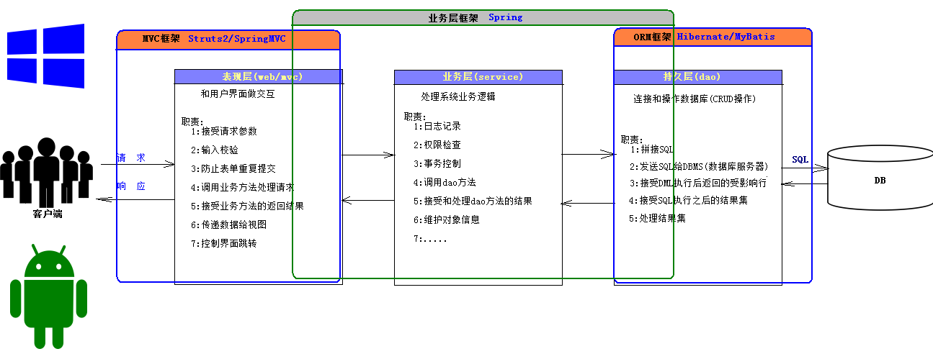

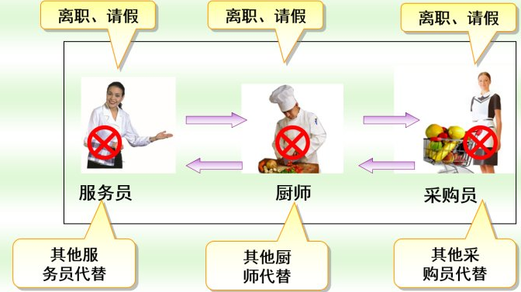
△责任分离
服务员——>只管接待客人；
厨师——>只管做客人点的菜；
采购员——>只管按客人点菜的要求采购食材；
△解耦
服务员辞职——>另找一个找服务员；
厨师辞职——>另找一个厨师；
采购员辞职——>另找一个采购员；
△追因溯源
顾客反映你们店服务态度不好——>服务员的问题。开除服务员；
顾客反映你们店里菜不好吃-——>厨师问题，换厨师；
顾客反映你们店菜里太老了——>采购员有问题，换采购员
●层与层之间是如何联系的?(数据如何传递的?)
每一层之间的数据传递的，构造了三层之间的联系，完成了功能的实现。
比如：
顾客直接和服务员打交道，顾客和服务员（表示层）说：我要一个炒茄子，
服务员不负责炒茄子，她就把请求往后传递，传递给厨师（业务层）
厨师需要茄子，就把请求往后传递，传递给采购员（数据层）
采购员从仓库里取来茄子返回给厨师，厨师做好炒茄子后，又返回给服务员，服务员把茄子呈现给顾客。

 |  |  | 综合练习

需求分析:
1.功能,在网页上提供CRUD,供用户进行操作
2.选择项目的架构模式:MVC设计模式,选择使用web开发中常用的三层架构进行实现
3.表现层(JSP/Servlet) + 业务层(service) + 持久层(MyBatis)
4.业务层:
在项目中定义一个包:service
在service包中定义一个接口:IXxxService
在service包中定义一个包:impl
在impl包中定义一个实现类:XxxServiceImpl
 |  |  |  | decimal
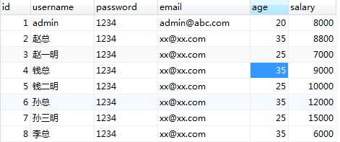

实体类

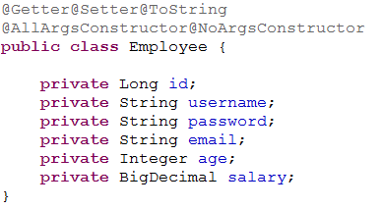

mybatis主配置文件

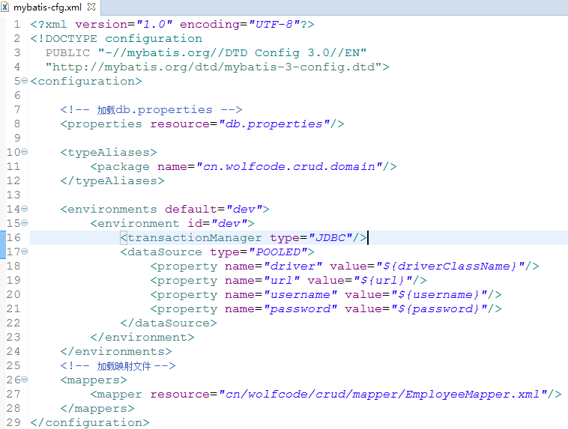

Servlet中请求处理的流程分析

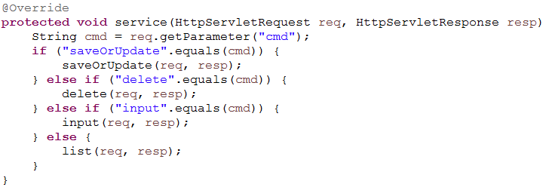

查询操作

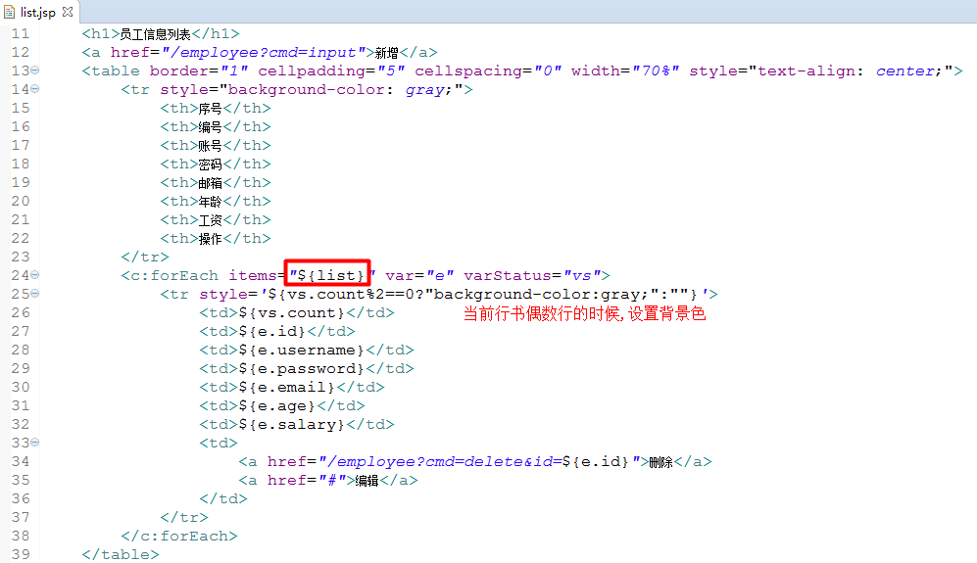

删除操作

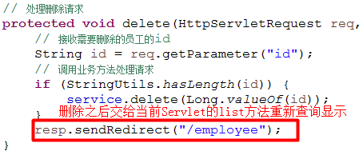

新增和编辑跳转

新增和编辑提交

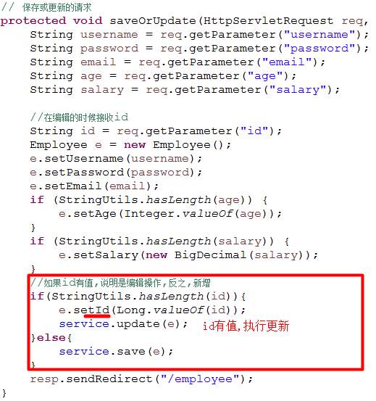

 | 小结

1.查询操作
需求:将所有的员工信息显示在浏览器中
数据在数据库中,执行查询的SQL得到数据
将查询到的数据共享到另一个web组件中进行显示
在web组件中使用EL和JSTL将数据显示在页面上
所以,我们开发的时候,就应该先有一个Servlet,调用service中的业务方法(list)获取到所有的数据(List集合)
因为当前查询到的数据只需要在当前这一次请求中使用,所以我们应该使用request作用域
接下来,编写一个JSP(list.jsp),然后使用请求转发跳转到当前的list.jsp页面(请求中有共享数据/list.jsp在WEB-INF下)
最后在list.jsp中使用EL表达式(数据在作用域中)和JSTL(循环遍历)将数据取出显示
2.删除操作
需求:根据id将数据从数据库中删除,最后在页面上显示最新的数据
用户发送请求,指定删除哪一条数据
根据用户指定的参数,调用service中的方法(delete),将数据库中的数据删除
再重新查询一次数据库中的数据,然后显示到页面上
页面上,删除超链接中应该带有当前员工的id, ?id=1
在Servlet中接收到id的参数,然后调用delete方法执行删除(将id转换成Long类型的数据, 注意注意注意:id不能为空)
因为当前servlet的list方法就是在执行查询和跳转到list.jsp的操作,所以,可以直接调转(URL重定向,,请求作用域中没有共享数据,资源不在WEB-INF下)到当前的Servlet,执行list方法即可
3.新增操作
需求:将用户填写的数据保存到数据库中,然后在页面中显示最新的数据
点击新增,请求转发(资源在WEB-INF下)到input.jsp页面中
用户填数据,点击提交
在Servlet中接收用户填写数据的,调用service中的save方法(将接收到的数据封装成一个Employee对象)执行保存
注意:在进行数据类型转换的时候,需要判断数据是否为空(NumberFormatException)
因为当前servlet的list方法就是在执行查询和跳转到list.jsp的操作,所以,可以直接调转(URL重定向,,请求作用域中没有共享数据,资源不在WEB-INF下)到当前的Servlet,执行list方法即可
4.编辑操作
需求:将用户填写的数据更新到数据库中,然后在页面中显示最新的数据
点击编辑,跳转到input.jsp
为了将当前编辑的数据显示到编辑页面,所以,需要将当前的Employee的id传到服务端 ?id=1
在Servlet中,根据id查询到需要编辑的数据,将数据共享到request作用域中
最后跳转到input.jsp,使用EL表达式将数据取出显示
提交数据(必须包含id,执行update语句需要使用到), 将id添加到当前页面的表单中(隐藏域,用户不需要看到)
在Servlet中,根据id是否有值决定执行save还是update(记得将id封装到当前的员工对象)

